1.IDENTIFICACION
INFORMACIÓN GENERAL |  | INFORMACIÓN DEL ESTUDIO RESPECTIVO
 |  | NODO NÚMERO |  |  |  |  | 26983
 |  | INFORME NÚMERO |  |  |  |  | 1118
CONTRATISTA | UNIÓN TEMPORAL MOVILIDAD 2014 | ORDEN DE TRABAJO No. |  |  |  |  | PROGRAMACION BÁSICA
 |  | FECHA DE LA ORDEN DE TRABAJO |  |  |  |  | -
 |  | FECHA DE LA TOMA DE INFORMACIÓN |  |  |  |  | 090714
 |  | DÌA DE LA SEMANA
OBJETO DEL CONTRATO | REALIZAR LA TOMA DE INFORMACIÓN DE CAMPO, COMO INSUMO DEL PROGRAMA DE MONITOREO, SEGUIMIENTO Y PLANEACIÓN DEL TRÁNSITO Y EL TRANSPORTE DE BOGOTA D.C | TIPO DE ESTUDIO |  |  |  |  | VOLÚMENES POR TIPO DE VEHÍCULO
 |  | NOMBRE DEL ARCHIVO |  |  |  |  | 26983_KR_13_X_AC_63_140709_VOL_V1.xlsx
 |  | CÓDIGO DEL ESTUDIO |  |  |  |  | VOL
 |  | LUGAR DE LA TOMA DE INFORMACIÓN
NÚMERO DE CONTRATO | 2072-2013 | COORDENADA X |  |  |  |  | LONGITUD
 |  | COORDENADA Y |  |  |  |  | LATITUD

FECHA DE INICIO DEL CONTRATO | 22-01-2014 | PROFESIONALES RESPONSABLES
 |  | CONSULTOR (DIRECTOR) |  |  |  |  | ING. MSC. SANDRA LUCIA NAVAS TEQUIA
 |  | CONSULTOR (COORDINADOR GENERAL) |  |  |  |  | ING. MSC. LUIS FERNANDO RUBIANO BARRERO
INTERVENTORÍA | UNIVERSIDAD NACIONAL DE COLOMBIA | CONSULTOR (EXPERTO EN TRÁNSITO Y TRANSPORTE) |  |  |  |  | ING. ESP. DIANA PAOLA PARADA
 |  | CONSULTOR (ING ANÀLISIS) |  |  |  |  | ING. ESP. LUIS FERNANDO BECERRA
 |  | INTERVENTORÍA (DIRECTOR) |  |  |  |  | ING. MSC. ARTURO ZARATE
 |  | INTERVENTORÍA (ESPECIALISTA) |  |  |  |  | ING. MSC. WILLIAM CASTRO
 |  | INTERVENTORÍA (RESIDENTE) |  |  |  |  | ING. JOSÉ EDWIN TORRES
OBJETO DEL CONTRATO | INTERVENTORÍA TÉCNICA, ADMINISTRATIVA Y FINANCIERA PARA LA TOMA DE INFORMACIÓN DE CAMPO COMO INSUMO DEL PROGRAMA DE MONITOREO, SEGUIMIENTO Y PLANEACIÓN DEL TRÁNSITO Y TRANSPORTE DE BOGOTÁ D.C. | SUPERVISOR SECRETARIA MOVILIDAD |  |  |  |  | ING. FABIAN GONZALEZ

 |  | VERSIONES DEL ESTUDIO
 |  | NÚMERO |  | FECHA | OBSERVACIONES
NÚMERO DE CONTRATO | 2072-2013 | Versión 0 |  | 16/07/14
 |  | Versión 1 |  | 18/07/14 | SE ATENDIERON LAS OBSERVACIONES DE INTERVENTORÍA ENVIADAS EN COMUNICADO FI-INT-CMTTUB14-345-14, SE DA RESPUESTA MEDIANTE RADICADO ICV-187-C-627. Se unificó la nomenclatura de los movimientos en el análisis puntual y foto-registró concordando con los movimientos aforados en la hoja 1.IDENTIFICACIÓN y demás pestañas del informe. Se revisó el volumen en la hoja 2. BASE, de vehículos livianos para el movimiento 1 en los períodos 14:30, 19:00 y 21,15; Para el movimiento 3 de vehículos livianos en los periodos 12:30, 13:15, 18:15 y 23:15, de motos en el periodo de las 16:00 y no se evidenció una causa aparente que justifique el cambio. A diferencia del período 14:00 para el movimiento 3 de livianos, donde se produjo un error al momento de digitar la información.
 |  | Versión 2
FECHA DE INICIO DEL CONTRATO | 21-01-2014 | Versión 3

 |  | DESCRIPCIÓN DE LA TOMA DE INFORMACIÓN
 |  | TIPO DE VEHÍCULO | FACTOR DE EQUIVALENCIA | MOVIMIENTOS AFORADOS |  |  | No. DE PERÍODOS | HORA
ESQUEMA |  |  |  | ACCESO | LENTA | RÁPIDA | HORARIO DEL PERÍODO No. 1 | 22:00-06:00
 |  | L | 1 | NORTE | 1 |  | HORARIO DEL PERÍODO No. 2 | 06:00-14:00
 |  | C | 2 | SUR |  |  | HORARIO DEL PERÍODO No. 3 | 14:00-22:00
 |  |  |  | OESTE | 3 |  | No. DE HORAS TOMADAS |  | 24
 |  | BT | 2 | ESTE |  |  | HORARIO DE LA TOMA DE INFORMACIÓN |  | 22:00-22:00
 |  | B | 2 |  |  |  | No. DE EQUIPOS UTILIZADOS |  | 5
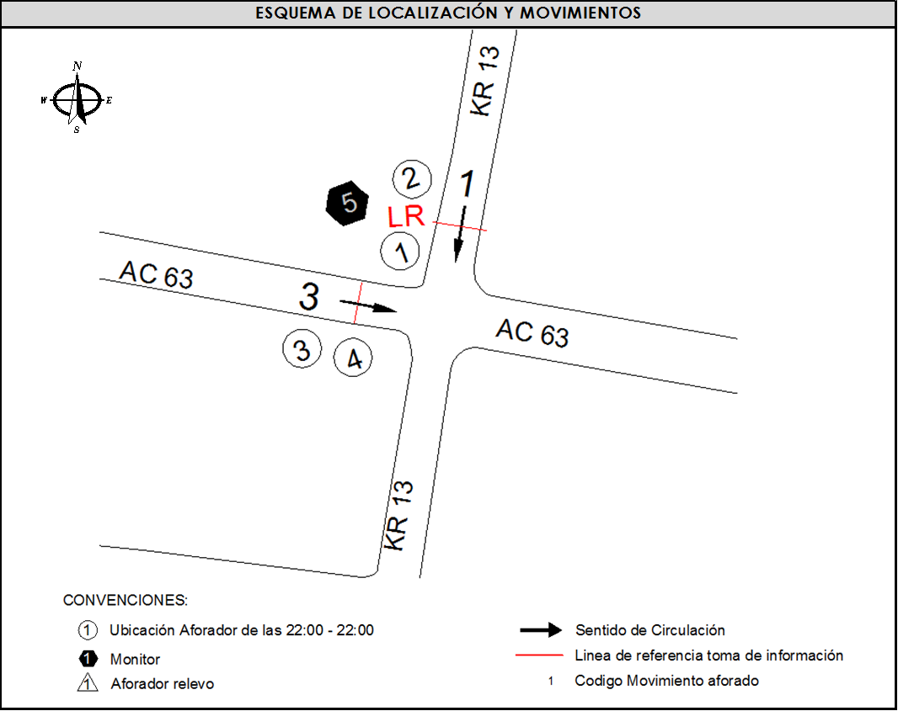
 |  |  |  | OBSERVACIONES DE LA TOMA DE INFORMACIÒN
 |  | AL | 2 | OBSERVACION |  |  |  |  |  | ACCESO
 |  | AT | 2.5 | SE PRESENTA LLUVIA EN EL PUNTO DE TOMA DE INFROMACIÓN ENTRE LAS 14:35 HASTA LAS 14:50 HORAS |  |  |  |  |  | TODOS
 |  | BA | 2.5 | SE EVIDENCIA EN EL PERÍODO DE LAS 05:15 HORAS UN AUMENTO EN EL VOLUMEN DE LIVIANOS DEBIDO A QUE LAS PERSONAS SE DIRIGEN A SUS SITIOS DE TRABAJO Y ESTUDIO. |  |  |  |  |  | OESTE
 |  | ESP | 2
 |  | INT | 2
 |  | C2P | 2.5
 |  | C2G | 2.5
 |  | C3-C4 | 2.5
 |  | C5 | 2.5
 |  | >C5 | 2.5
 |  | M | 0.5
 |  | BIC | 0.3

 |  | ANALISIS PUNTUAL
 |  | LA INTERSECCIÓN DE LA AVENIDA CALLE 63 (AVENIDA JOSÉ CELESTINO MUTIS) CON CARRERA 13 SE ENCUENTRA UBICADA EN EL SECTOR CENTRO DE LA CIUDAD, EN LA LOCALIDAD DE CHAPINERO. LA AVENIDA CALLE 63 PERMITE LA CIRCULACIÓN EN SENTIDO OESTE–ESTE Y ESTÁ CONFORMADA POR UNA CALZADA CON TRES CARRILES PARA LA CIRCULACIÓN DEL TRÁFICO MIXTO. Y LA CARRERA 13 CUENTA CON UNA CALZADA DE TRES CARRILES PARA LA CIRCULACIÓN DEL TRÁFICO MIXTO Y PERMITE LA CIRCULACIÓN EN SENTIDO NORTE-SUR. EL VOLUMEN TOTAL AFORADO DURANTE EL DÍA FUE DE 46.303 VEHÍCULOS MIXTOS, DISPUESTOS DE LA SIGUIENTE MANERA: EL 64,1% CORRESPONDEN A VEHÍCULOS LIVIANOS, EL 17,3% A MOTOS, EL 15,7% A TRANSPORTE PÚBLICO COLECTIVO Y EL 1,8% RESTANTE A CAMIONES. LOS PERÍODOS DE MÁXIMA DEMANDA SE PRESENTAN ENTRE LAS 07:15 Y LAS 08:15 HORAS, Y ENTRE LAS 10:30 Y 11:30 HORAS. LA HORA PICO TOTAL DE LA INTERSECCIÓN SE REGISTRA ENTRE LAS 7:15 Y 8:15 HORAS, PERIODO EN EL QUE SE MOVILIZA UN TOTAL DE 3.252 VEHÍCULOS MIXTOS, DE LOS CUALES EL 57,7% CORRESPONDE A LIVIANOS, EL 23,2% CORRESPONDE A MOTOS, EL 15,0% A TRANSPORTE PÚBLICO COLECTIVO, 1,6% A VEHÍCULOS DE CARGA Y FINALMENTE EL 2,6% CORRESPONDE A VEHÍCULOS BICICLETAS.

 |  | REGISTRO FOTOGRÁFICO
 |  | 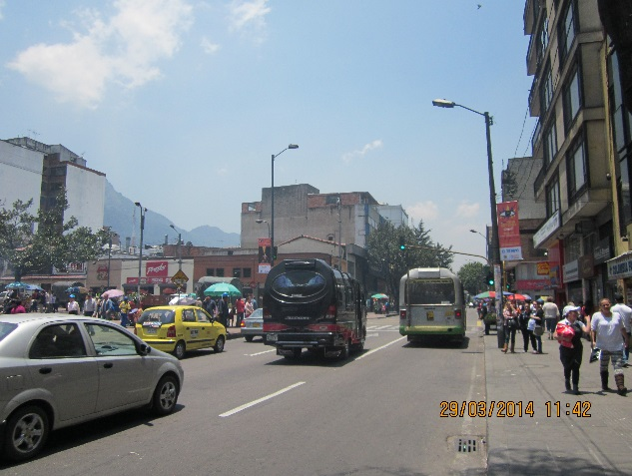 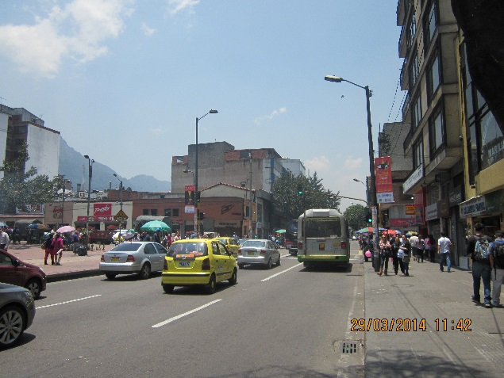

 |  | ACCESO NORTE

 |  | 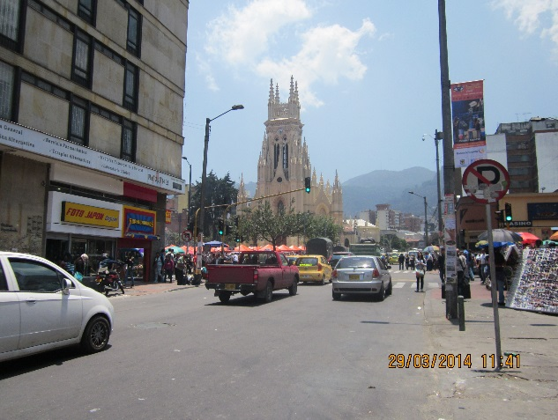 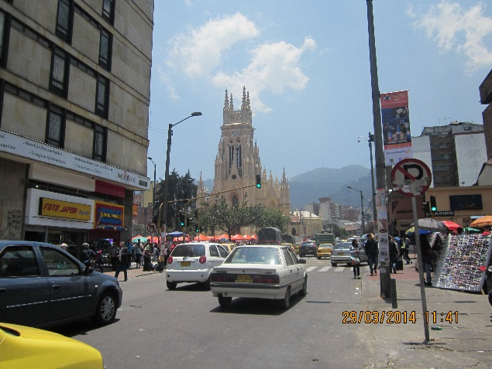

 |  | ACCESO OESTE

